상품제안서
텀리 스파이럴 리스 원터치 트레블 텀블러 700ml | 상품코드: S45455

 |  |  | 02-713-8555 | www.synergygift.co.kr
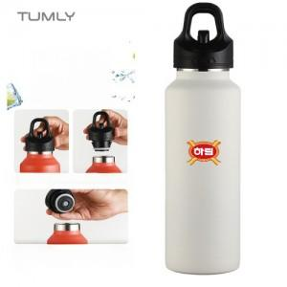 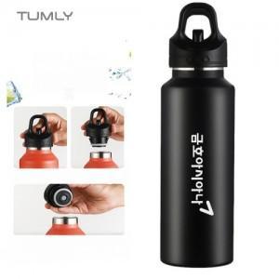

【상세/제작정보】 | <p><span style="font-size: 14pt;">※ 컬러인쇄는 화이트 색상 제품만 진행 가능합니다.</span></p>

【인쇄/포장옵션】 | 실크, 레이저, 풀칼라 / 포장지포장

【공급단가】 | 수량 | 25~
*VAT별도 | 단가 | 9,750원

【상품 URL】 | https://www.synergygift.co.kr:443/src/goods_detail.php?gdno=45455

